상품제안서
지퍼 포켓앞치마 | 상품코드: S41892

 |  |  |  |  |  |  | 02-713-8555 | www.synergygift.co.kr
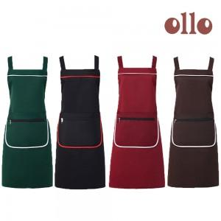

【상세/제작정보】

【인쇄/포장옵션】 | 실크, 스티커 / OPP(비닐)

【공급단가】 | 수량 | 100~ | 300~ | 1,000~ | 3,000~ | 5,000~
*VAT별도 | 그린 | 3,510원 | 3,450원 | 3,370원 | 3,240원 | 3,100원
 | 레드 | 3,510원 | 3,450원 | 3,370원 | 3,240원 | 3,100원
 | 브라운 | 3,510원 | 3,450원 | 3,370원 | 3,240원 | 3,100원
 | 블랙 | 3,510원 | 3,450원 | 3,370원 | 3,240원 | 3,100원

【상품 URL】 | https://www.synergygift.co.kr:443/src/goods_detail.php?gdno=41892

